표준점수(T)
 |  |  |  |  |  | Group Report

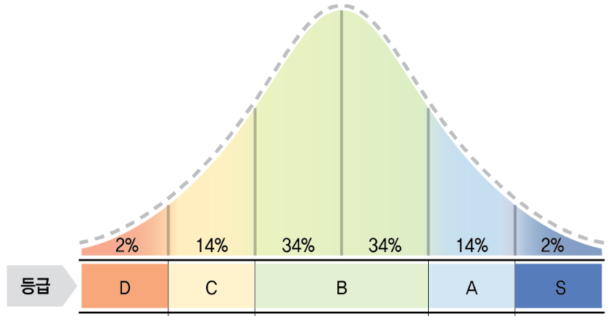
▧ 점수 해석표

 |  |  |  |  |  |  |  |  |  |  |  |  |  |  |  |  |  |  |  | 응답 신뢰성 | 응답성실성 (0.41 이하 Fail) |  | 응답데이터를 얼마나 신뢰할 수 있는지 확인하는 항목 (대다수의 문항에 동일한 점수로 응답하였을 경우 Fail)

 |  |  |  |  |  |  |  |  |  |  |  |  |  |  |  |  |  |  |  |  | 바람직성 (82 이상 Fail) |  | 본인이 이상적인 특성을 가지고 있는 인물로 보이기 위해 얼마나 극단적으로 높게 응답했는지 확인하는 항목

 |  |  |  |  |  |  |  |  |  |  |  |  |  |  |  |  |  |  |  |  | 응답일관성 (1 이하 Fail) |  | 동일한 특성을 측정하는 여러 개의 문항들 중 지원자가 얼마나 일관적으로 응답했는지를 확인하는 항목

 |  |  |  |  |  |  |  |  |  |  |  |  |  |  |  |  |  |  |  | 잠재위험요인 |  |  | 잠재적으로 위험한 행동을 보일 가능성에 대한 정도 해석시 주의가 필요함(참고용)

◈ 표준점수(T)
No | SAP ID | ID | 이름 | 생년월일 | 성별 | 휴대폰 | 적합 / 부적합 | 시작 시간 | 완료 시간 | 응답신뢰성 Pass/Fail | 응답신뢰성 |  |  | 인성검사 종합점수 | 지도교사 요구역량 |  |  |  |  |  | 긍정요인 성격척도 세부점수 |  |  |  |  |  |  |  |  |  |  |  |  |  |  | 잠재위험요인(표준점수) |  |  |  |  |  |  | 잠재위험요인(총점) |  |  |  |  |  |  | 잠재위험요인(원점수)
 |  |  |  |  |  |  |  |  |  |  |  |  |  |  | 직업 |  |  |  | 성과
 |  |  |  |  |  |  |  |  |  |  | 응답성실성 | 바람직성 | 응답일관성 |  | 성실/책임 | 사교/협동 | 자기개발 | 자기조절 | 성취지향 | 고객지향 | 계획성 | 공감성 | 규범준수 | 긍정성 | 도전성 | 사교성 | 서비스지향 | 설득성 | 실행성 | 적응성 | 정서조절 | 주도성 | 책임감 | 학습추구 | 협동성 | 공격성 | 불안/우울 | 의존성 | 자아취약성 | 충동성 | 편집증 | 성 위험요인 | 공격성 | 불안/우울 | 의존성 | 자아취약성 | 충동성 | 편집증 | 성 위험요인 | 공격성 | 불안/우울 | 의존성 | 자아취약성 | 충동성 | 편집증 | 성 위험요인
1
2
3
종합 |  |  |  |  |  |  |  |  |  | Fail | #DIV/0! | #DIV/0! | #DIV/0! | #DIV/0! | #DIV/0! | #DIV/0! | #DIV/0! | #DIV/0! | #DIV/0! | #DIV/0! | #DIV/0! | #DIV/0! | #DIV/0! | #DIV/0! | #DIV/0! | #DIV/0! | #DIV/0! | #DIV/0! | #DIV/0! | #DIV/0! | #DIV/0! | #DIV/0! | #DIV/0! | #DIV/0! | #DIV/0! | #DIV/0! | #DIV/0! | #DIV/0! | #DIV/0! | #DIV/0! | #DIV/0! | #DIV/0! | #DIV/0! | #DIV/0! | #DIV/0! | #DIV/0! | #DIV/0! | #DIV/0! | #DIV/0! | #DIV/0! | #DIV/0! | #DIV/0! | #DIV/0! | #DIV/0! | #DIV/0! | #DIV/0!

